“软件级别”定义
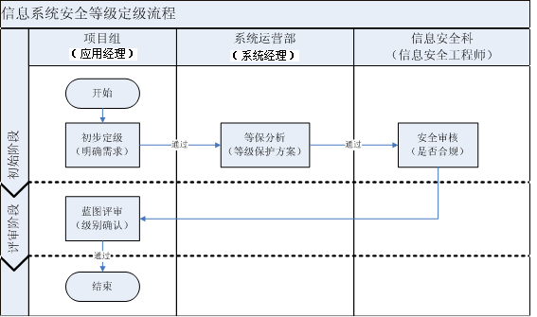
维度 | RPO（P） | RTO（T） | MTF（M） | RANGE（A） | OTHERS（O）

级别 | 可接受的最大丢失数据量(小时) | 可接受的最长恢复时间(小时) | 可接受的累计最长失效时间(小时/年) | 影响范围(人数/集团总人数) | 其它影响权重的因素:政治、经济、法律等
一级 | 小于8 | 小于8 | 小于12 （约99.73%） | 50%以上 | 生产销售、重要领导办公系统（如:SAP、DSS）
二级 | 小于24 | 小于24 | 小于24 | 10%以上 | 管理服务类系统（如：HRM、餐饮系统）
三级 | 小于24*7 | 小于24*7 | 小于48 | 1%以上 | 外围服务系统（如：三一街区）

